결산보고
2014년도 회계감사 보고서 |  |  |  |  |  |  |  |  |  | '14 한국디지털사진가협회 대구지부 행사 결산내역
(기간 : '14.1.1 ~ '14.12.31)
 | 기준일 : 2014.12.31 |  |  |  |  |  |  |  | (단위 : 원) | 일자 | 적요 | 수입 | 지출 | 잔액
월 | 수 입 |  |  |  |  | 지 출 |  |  |  | 2014-01-08 | 사랑나눔전 작품제작, 배송 |  | 705,000
 | 회원수입 | 협회지원/포상 | 찬조 | 기타(이자 등) | 계 | 고유목적 | 찬조 | 기타지출 | 계 | 2014-01-11 | 사랑나눔전 성금 |  | 1,102,100
1 | 190,000 |  |  |  | 190,000 | 1,999,100 |  |  | 1,999,100 | 2014-01-10 | 1월 교육정모 | 190,000 | 114,000
2 | 160,000 |  |  |  | 160,000 | 101,000 |  | 190,000 | 291,000 | 2014-01-28 | 임원 회의 |  | 78,000
3 | 190,000 |  |  | 8,968 | 198,968 | 162,000 |  |  | 162,000 | 2014-02-21 | 2월 교육정모 | 160,000 | 101,000
4 | 180,000 |  |  |  | 180,000 | 95,000 |  | 100,000 | 195,000 | 2014-03-14 | 3월 교육정모 | 190,000 | 162,000
5 | 230,000 |  |  |  | 230,000 | 175,000 |  |  | 175,000 | 2014-04-11 | 4월 교육정모 | 180,000 | 95,000
6 | 3,120,000 |  | 3,136,000 | 1,165 | 6,257,165 | 6,633,320 |  |  | 6,633,320 | 2014-05-16 | 5월 교육정모 | 230,000 | 175,000
7 | 172,000 |  |  |  | 172,000 | 97,000 |  |  | 97,000 | 2014-06-13 | 6월 교육정모 | 130,000 | 97,000
8 | 190,000 |  |  |  | 190,000 | 123,000 | 50,000 |  | 173,000 | 2014-06-20 | 보스락 전시회 | 2,990,000 | 6,536,320
9 | 170,000 |  |  | 614 | 170,614 | 73,000 |  |  | 73,000 | 2014-07-18 | 7월 교육정모 | 172,000 | 97,000
10 | 260,000 |  |  |  | 260,000 | 310,000 |  |  | 310,000 | 2014-08-08 | 8월 교육정모 | 190,000 | 123,000
11 | 239,000 |  |  |  | 239,000 | 390,000 | 100,000 | 100,000 | 590,000 | 2014-09-12 | 9월 교육정모 | 170,000 | 73,000
12 | 1,370,000 |  | 30,000 | 100,578 | 1,500,578 | 943,830 | 100,000 | 625,000 | 1,668,830 | 2014-10-17 | 10월 교육정모 | 180,000 | 170,000
계 | 6,471,000 | 0 | 3,166,000 | 111,325 | 9,748,325 | 11,102,250 | 250,000 | 1,015,000 | 12,367,250 | 2014-10-19 | 청송모터사이클대회 촬영회 |  | 50,000
 |  |  |  |  |  |  |  |  |  | 2014-10-23 | 임원 회의 | 80,000 | 90,000
전기 이월 |  | 4,974,745 |  | 총수입 | 14,723,070 |  |  | 잔액 | 2,355,820 | 2014-11-14 | 11월 교육정모 및 임시회 | 239,000 | 203,000
 |  |  |  |  |  |  |  |  |  | 2014-11-16 | 전남모터스포츠 촬영회 |  | 187,000
<<통장잔액>> |  |  |  |  |  |  |  |  |  | 2014-12-12 | 12월 교육정모 | 130,000 | 81,000
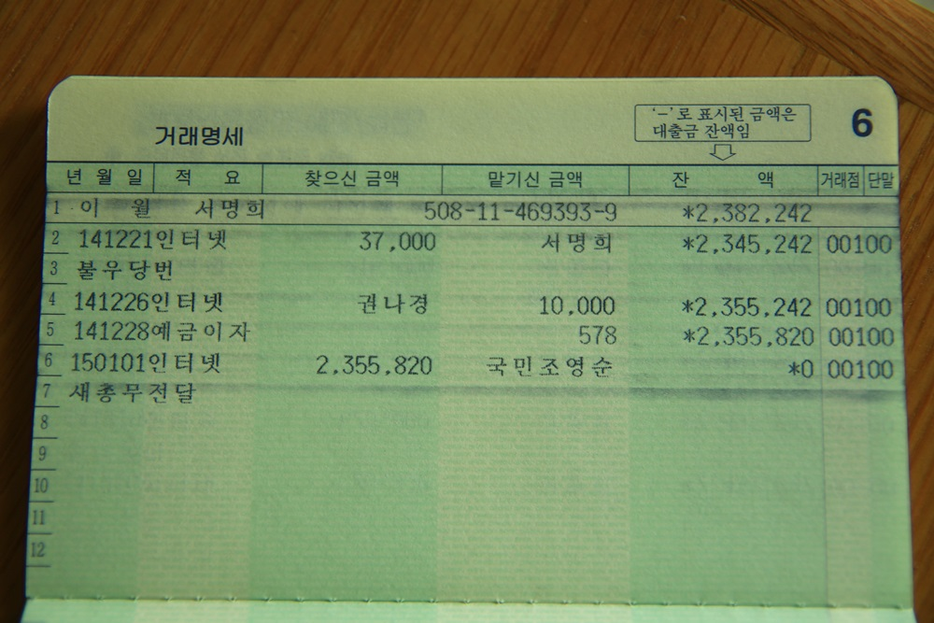
 |  |  |  |  |  |  |  |  |  | 2014-12-12 | 보스락(불우이웃돕기) 전시엽서 |  | 30,000
 |  |  |  |  |  |  |  |  |  | 2014-12-12 | 보스락(불우이웃돕기) 대관료 |  | 120,000
 |  |  |  |  |  |  |  |  |  | 2014-12-21 | 지부 총회 | 360,000 | 215,000
 |  |  |  |  |  |  |  |  |  | 2014-12-21 | 보스락(불우이웃돕기) 참가비,판매수입 | 880,000
 |  |  |  |  |  |  |  |  |  | 2014-12-21 | 보스락전 액자비,식비 등 |  | 497,830
 |  |  |  |  |  |  |  |  |  |  | 합 계 | 6,471,000 | 11,102,250 | -4,631,250

 |  |  |  |  |  |  |  |  |  | <기타 수입 및 지출 현황>
 |  |  |  |  |  |  |  |  |  | 2014-02-13 | 추천작가 축하꽃다발(이선아) |  | 50,000
 |  |  |  |  |  |  |  |  |  | 2014-02-20 | 협회(장)격려 방문 |  | 140,000
 |  |  |  |  |  |  |  |  |  | 2014-03-23 | 예금이자 | 468
 |  |  |  |  |  |  |  |  |  | 2014-03-23 | 작가보수교육 잔금 | 8,500
 |  |  |  |  |  |  |  |  |  | 2014-04-16 | 회원 개업축하화환(임형복) |  | 100,000
 |  |  |  |  |  |  |  |  |  | 2014-06-20 | 보스락(회원 찬조,도록판매) | 1,136,000
 |  |  |  |  |  |  |  |  |  | 2014-06-20 | 보스락 외부찬조(지부,일반) | 2,000,000
 |  |  |  |  |  |  |  |  |  | 2014-06-29 | 예금이자 | 1,165
 |  |  |  |  |  |  |  |  |  | 2014-08-21 | 대전지부 회원전 찬조 |  | 50,000
 |  |  |  |  |  |  |  |  |  | 2014-09-28 | 예금이자 | 614
 |  |  |  |  |  |  |  |  |  | 2014-11-06 | 경남지부 회원전 찬조 |  | 100,000
 |  |  |  |  |  |  |  |  |  | 2014-11-30 | 전문작가 축하꽃다발 |  | 100,000
 |  |  |  |  |  |  |  |  |  | 2014-12-12 | 중구 가족사진 촬영회 | 100,000
 |  |  |  |  |  |  |  |  |  | 2014-12-12 | 경북지부 전시회 찬조 |  | 100,000
 |  |  |  |  |  |  |  |  |  | 2014-12-12 | 울산지부 유태향 이사 찬조 | 30,000
2014년도 사단법인 한국디지털사진가협회 대구지부 회계감사를 실시한 결과, 수입 및 지출관리에 |  |  |  |  |  |  |  |  |  | 2014-12-19 | 회원 선물 |  | 625,000
적절하였기에 이에 감사결과를 보고합니다. |  |  |  |  |  |  |  |  |  | 2014-12-28 | 예금이자 | 578
2015-01-14 |  |  |  |  |  |  |  |  |  |  | 합 계 | 3,277,325 | 1,265,000 | 2,012,325
감사인 : (사)한국디지털사진가협회 대구지부 박 경 민 (인)

